フォルダ構成
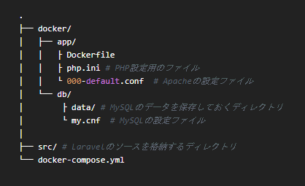
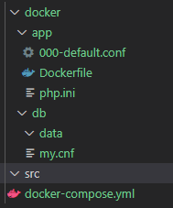

開発環境を構築
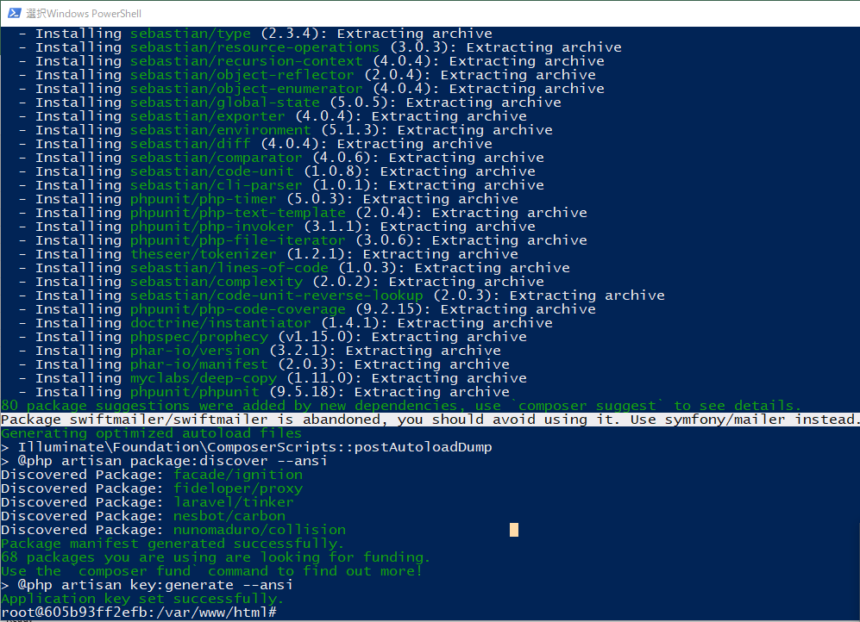
①Docker Composeでコンテナを立ち上げる
 | docker-compose build
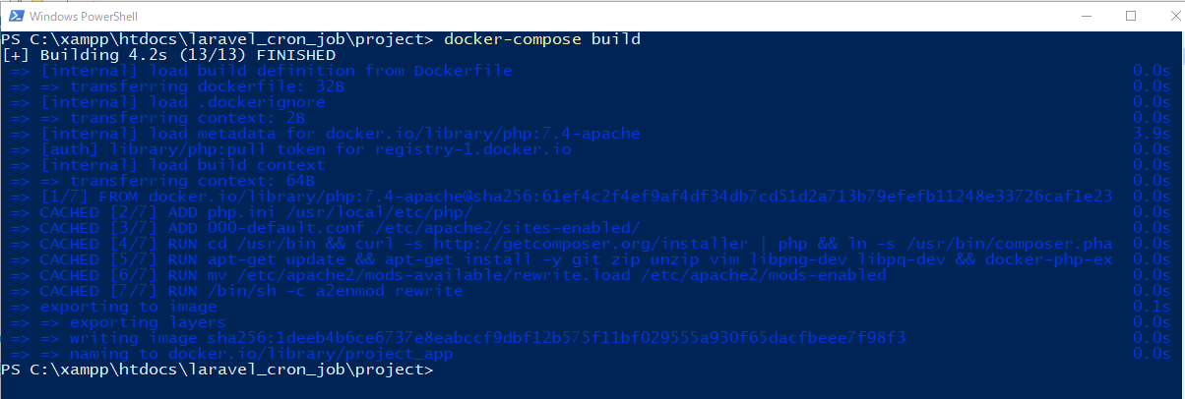

 | docker-compose up

 | もう1つターミナルかコマンドプロンプトを起動して、以下のコマンドを実行します。
 | docker ps

②Laravelのプロジェクトを作成する
 | 上記とは別の画面を立ち上げて次のコマンドを実行して、Laravelのプロジェクトを作成します。

 | docker exec -it laravel_app bash

 | composer create-project "laravel/laravel=~6.0" --prefer-dist laravelapp

Laravelの画面が表示
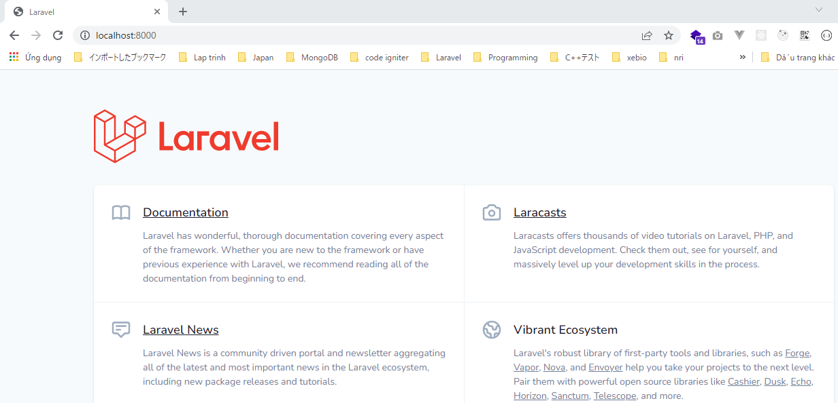

データベースと連携
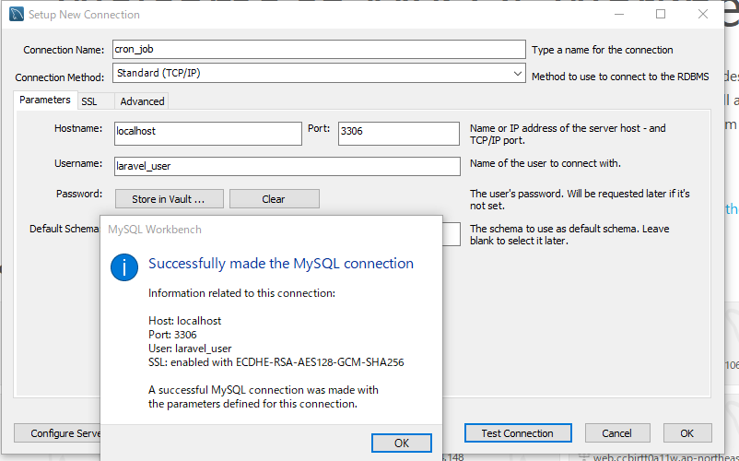
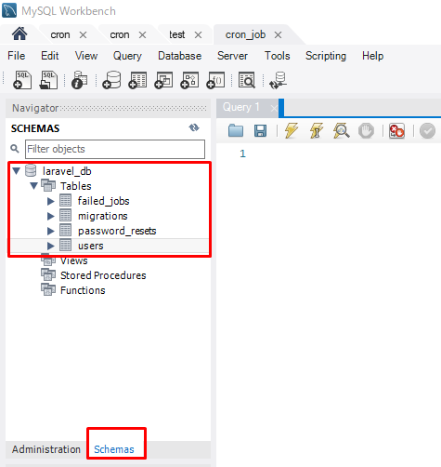
 | php artisan cache:clear

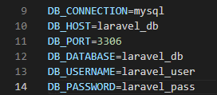
DB接続(.env)
 |  | DB_CONNECTION=mysql
 |  | DB_HOST=laravel_db
 |  | DB_PORT=3306
 |  | DB_DATABASE=laravel_db
 |  | DB_USERNAME=laravel_user
 |  | DB_PASSWORD=laravel_pass

データベースに接続確認
 | php artisan migrate

Workbench

